15 Op y Mant
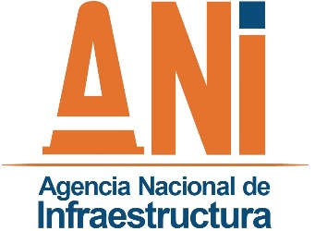 |  | SISTEMA INTEGRADO DE GESTIÓN |  |  |  |  |  | CÓDIGO | GCSP-F-175
 |  | PROCESO | GESTIÓN CONTRACTUAL Y SEGUIMIENTO DE PROYECTOS DE INFRAESTRUCTURA DE TRANSPORTE |  |  |  |  | VERSIÓN | 001
 |  | FORMATO | RELACION DE ACCIDENTES EN TRAMO |  |  |  |  | FECHA | 2015-02-12

Proyecto: |  |  |  |  |  |  | Periodo seguimiento:
Interventoría:

RELACION DE ACCIDENTES EN TRAMO

No. | FECHA | SITIO (Abscisa) |  | VEHICULOS INVOLUCRADOS | Código Tipo de novedad | CAUSA |  | PERSONAS LESIONADAS | PERSONAS MUERTAS
1
2
3
4
5
6
7
8
9
10
11
12
13
14
15
16
17
18
19
20

 |  |  |  |  |  |  |  | Fecha: ______________________________
Desarrollo: |  |  |  |  |  |  | Revisó:

Código de la Novedad |  | RELACION DE ACCIDENTES EN TRAMO (Convención de Accidentes)

1 |  | SERVICIO A LA COMUNIDAD
2 |  | CAIDA DE MATERIAL SOBRE CALZADA
3 |  | ACCIDENTE MOTO INVOLUCRADA
4 |  | ACCIDENTE BICICLETA INVOLUCRADA
5 |  | ATROPELLO DE PEATON
6 |  | CHOQUE VEHICULO - ANIMAL
7 |  | COLISION DE VEHICULOS
8 |  | SALIDA DE VEHICULO DE CALZADA
9 |  | AFECTACION DE VEHICULOS POR ACCIDENTES GEOLOGICOS
10 |  | AFECTACION DE VEHICULOS POR ATENTADOS GENERADOS POR TERCEROS
11 |  | FALLAS MECANICAS
12 |  | EXCESO DE VELOCIDAD
13 |  | FALLAS HUMANAS

